Sheet1
문제점 | 해결안

- 네브바가 가로폭을 줄이면 글씨가 두줄로 나타남 | - 글씨가 겹치는 순간 모든 서비스와 리소스 없앰

 | - 글씨가 두줄로 내려가지 않게 sm사이즈에서 md사이즈로 변경

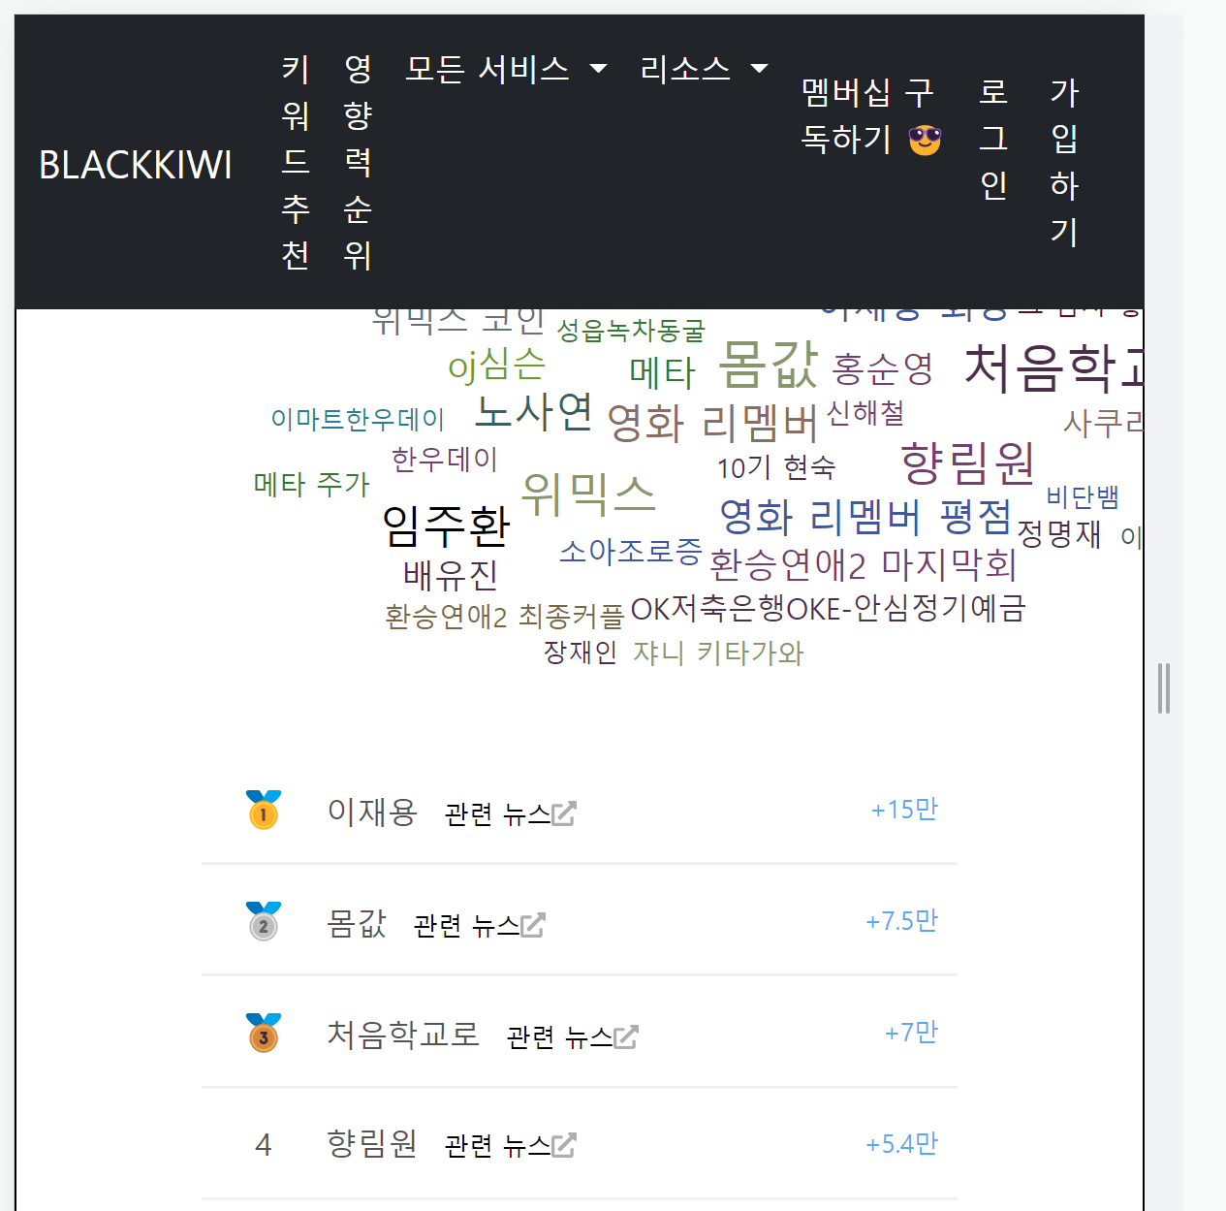



- 블랙키위에서는 md 사이즈 이하로 줄어들면 차트가 사라짐 | - 768px에서 클라우드차트 사라지게 변경

- 양쪽 정렬이 필요함 | - 아직 해결못함



- 스타일 직접 준 부분 반응형으로 만들기 위해 부트스트랩 사용할 것

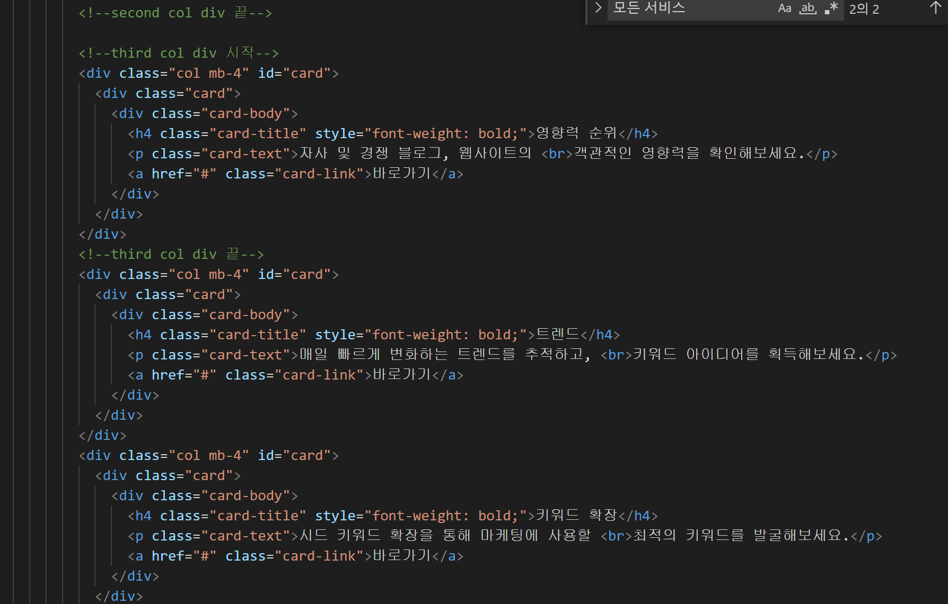

- 카드부분 글씨 상단에서 받아와서 표시할 것

